Katakana
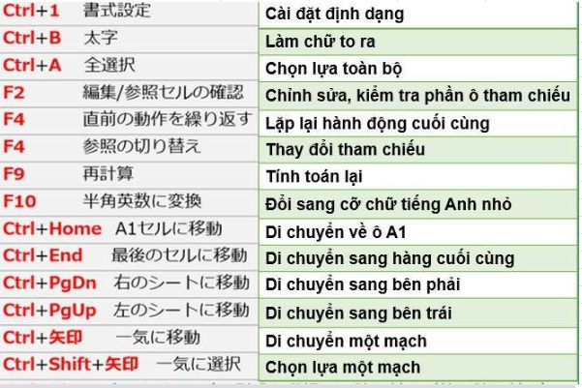
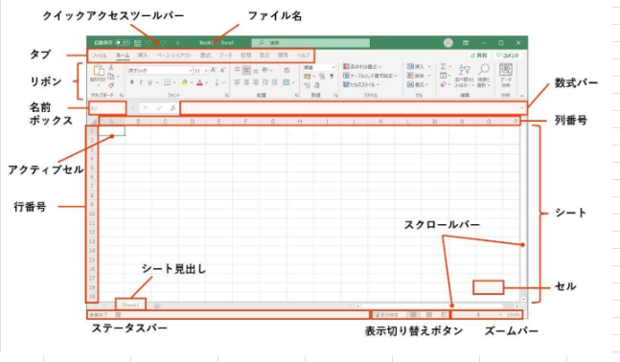
インデント | thụt đầu dòng
プロトコル | Biên bản, thủ tục | 通信規約
ソースコード | Mã nguồn
ロールバック | Lui lại, lùi về | 元に戻す
コンポーネント | Thành phần cấu thành, cấu tạo, hợp thành | 構成、成分
コンソールアプリケーション | Áp dụng bàn phím
プロパティ | Tính chất, thuộc tính , quyền sở hữu
ドメイン | Miền, miền xác định
マップ | Bản đồ
トランザクション | Giao tác, chuyển tác | 取引
ブラウザ | Trình duyệt, chế độ browser
メールパーザ | duyệt mail
スパン | vùng
テーブル | Bảng
コラム | Cột
ロー | hàng
レコード | Sự ghi lại
主レコードキー | khóa chính
フィルード | Trường, miền, phạm vi
外部キー | khóa bên ngoài
リレーショナル | Có quan hệ
コネ | Sự nối, liên hệ
アスタリスク | dấu hoa thị
モーダル | Đối thoại theo kiểu
イベント | Sự kiện
ガイド | Hướng dẫn
レジストリ | Cơ quan đăng ký
フォーマット | Dạng mẫu
文のネスト | vòng lặp if lồng nhau
アクセス権 | quyền truy cập
アクセス件 | điều kiện truy cập
ノットイコール | khác
アーキテクチャー | Cấu trúc
アウトライン | Ngoại tuyến,
アクセス | Truy cập
アクター | Người làm
アサイン | Phép gán
アドレス | Địa chỉ
アプリケーション | Ứng dụng
アプローチ | Xấp xỉ
アンケート | Thuật hỏi, bảng hỏi
イメージ | Sự phản ảnh, tạo ảnh
インストール | Tiết lập, lắp ráp
インターネット | Liên mạng
インターネット・エクスプローラー | Trình duyệt IE
インターフェース | Mạch ghép nối, sự phân nối, thiết bị ghép nối
イントラネット | Mạng cục bộ, mạng nội bộ
インフラ | Cấu trúc hạ tầng
インプリメンテーション | Thực hiện, cài đặt
ウェブ | Lưới
エクセル | Bảng tính excel
エラー | Độ sai, sai số
エンドユーザ | Người dung cuối
オブジェクト | Biến đối tượng
オプション | Sự lựa chọn, luật lựa chọn
オペレータ(ー) | Toán tử
AI (エーアイ) | Artificial Intelligenceじんこうちのう | Trí tuệ nhân tạo
IoT (アイオーティー) | Internet of Things | Internet vạn vật
DX (ディーエック ス) | Digital Transforma- tion | Chuyển đổi số
機械学習 | きかいがくしゅう | Học máy
ディープラーニング | Deep Learning | Học sâu
ドローン | Drone | Phương tiện bay không người lái
ビッグデータ | Big Data | Dữ liệu lớn
ブロックチェーン | Block Chain | Chuỗi khối
仮想通貨 | かそうつうか | Tiền ảo
VR (ブイアール) 仮想現実 | Virtual Realityかそうげんじつ | Thực tế ảo
AR (エーアール) | Augmented Realityかくちょうげんじつ | Thực tế tăng cường
メタバース | Metaverse | Vũ trụ ảo
キャッシュレス決済 | キャッシュレスけっ さい | Thanh toán khôngdùng tiền mặt
QRコード | QRCode | Mã QR
フィンテック | FinTech | Công nghệ tài chính
ローコード | Low-Code | Lập trình không cần nhiều việc viết mã thủ công
ノーコード | No-Code | Lập trình không cần việc viết mã thủ công
エンジニア | Engineer | Kỹ sư
ジュニアエンジ ニア | Junior Engineer | Kỹ sư ít kinh nghiệm
シニアエンジニ ア | Senior Engineer | Kỹ sư nhiều kinh nghiệm
プログラマ | Programer | Lập trình viên
開発者 | かいはつしゃ | Lập trình viên, nhà phát triển
テスター | Tester | Nhân viên kiểm thử
ブリッジシステムエンジニア | Bridge System | Kỹ sư cầu nối
コミュニケーター | Communicator | Phiên dịch viên IT
プロジェクトマネージ | Project Manager | Quản lý dự án
コンサルティング | Consulting | Tư vấn
ビジネスアナリティ クス | Business Analyst | Chuyên viên phân tích kinh doanh
QA (キューエー) | Quality Assurance | Người đảm bảo chất lượng
システムエンジニア | System Engineer | Kỹ sư hệ thống
インフラエンジニア | Infrastructure Engineer | Kỹ sư cơ sở hạ tầng
データエンジニア | Data Engineer | Kỹ sư dữ liệu
ネットワークエンジ ニア | Network Engineer | Kỹ sư mạng
フロントエンドエンジニア | Front-end Engineer | Kỹ sư đảm nhận chính các công việc liên quan đến giao diện của ứng dụng
バックエンドエンジニア | Back-end Engineer | Kỹ sư đảm nhiệm công việc viết những đoạn code và chương trình để vận hành ứng dụng
案件 | あんけん | Dự án
アウトソーシング | Outsourcing | Thuê ngoài (gia công)
オフショア | Off-shore | Phát triển IT sử dụng nguồn lực ở nước khác
オンショア | On-shore | Phát triển IT sử dụng nguồn lực trong nước
ニアショア | Near-shore | Phát triển IT sử dụng nguồn lực ở quốc gia lân cận
オフショア拠点 |  | Địa điểm thực hiện phát triển offshore
オンサイト | Onsite | Hình thức làm việc tại trụ sở của khách hàng
モニター：Màn hình
マウス: Chuột vi tính
キーボード：Bàn phím
インストール: Cài đặt (phần mềm, ứng dụng)
インターネット: Mạng internet
インターフェース: interface
インフラ: Cơ sở hạ tầng, cấu trúc hạ tầng
ウェブ: Web
エクセル: Bảng tính excel
ワード：Trình soạn thảo word
エンドユーザ: Người dùng cuối
オブジェクト: Đối tượng
オプション: Lựa chọn
37. オペレータ: Người điều hành
42.ドメイン: Tên miền, miền (domain)
トラフィック | thông tin (số lượng) chạy trên mạng
32 物理削除・論理 | xóa vật lý, xóa logic
33 昇順・降順の並べ替え | sort theo thứ tự tăng dần/giảm dần
34 読み取り専用・書き込み専用 | read only/write only
35 横展開 よこてんかい triển khai ngang
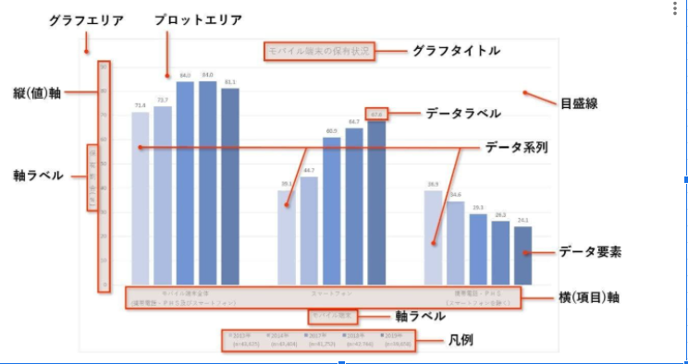
36 潜在バグ せんざいばぐ bug tiềm ẩn
37 原因究明 | điều tra rõ nguyên nhân
30 小数点以下第一位 | số thập phân thứ 1 sau dấu phẩy
29 後方一致検索 | tìm kiếm match phần sau
28 前方一致検査 ぜんぽういっち | tìm kiếm match phầ trước
27 部分一致検査 ぶぶんいっちけ | tìm kiếm match 1 phần
26 切り上げ・切捨て | làm tròn lên/làm tròn xuống
小数第三位を四捨五入 | Làm tròn lên kể từ số thập phân thứ 3 (Giữ lại 2 số sau phần thập phân)
25 四捨五入 ししゃごにゅう làm tròn ( dưới 4, trên 5)
12 内部 ないぶ Internal 内部仕様書 Internal spec
13 外部 がいぶ External 外部仕様書 External spec
14 何故 なぜ Tại sao
15 等 など v.v.
16 抑える おさえる Hạn chế 最小限に抑える Hạn chế đến mức thấp
nhất
17 進数 しんすう Cơ số 10 進数 Hệ cơ số 10
18 奇数 きすう Số lẻ
19 偶数 ぐうすう Số chẵn
20 定数 ていすう Hằng số, constant
21 整数 せいすう số nguyên
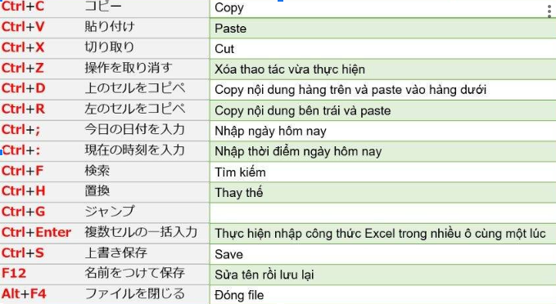
22 省略 しょうりゃく Viết tắt 省略名 tên viết tắt
23 都度 つど Bất kỳ lúc nào, mỗi
並び替え ならびがえ Sap xep
数式 すうしき Cong thuc,bieu thuc
書式 しょしき Bieu mau, dinh dang
1 制御 せいぎょ Control
2 後続 こうぞく Following
3 劣る おとる Kém パフォーマンスが劣る performance kém
4 動的 どうてき Dynamic 動的IP
5 静的 せいてき Static 静的IP
6 頻度 ひんど Tần suất
7 宣言 せんげん Khai báo biến 変数を宣言する
8 一致 いっち Thống nhất、match 検索条件と一致する Match với điều kiện
tìm kiếm
9 同一 どういつ Giống nhau 同一命令 Các câu lệnh giống
nhau, na ná nhau

10 揃える そろえる Sắp xếp đồng đều,

thống nhất 前後の行と揃える Hàng trước hàng sau
giống nhau

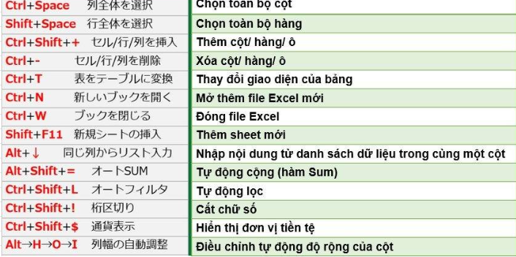
11 左揃え・右揃え
・中央揃え

căn trái/căn phải/căn
giữa

WEB CMS
Comtors chú ý luyện đọc chính xác từ katakana không đọc kiểu tiếng Anh của người Việt
パンくずリスト | ＝Topic path,Breadcum サイトを訪れたユーザーがサイト内のどこにいるかをわかりやすくするためのナビゲーションです。
上部のナビゲーション バー | Top navigation bar. | 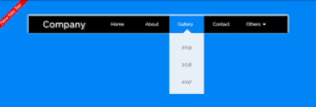 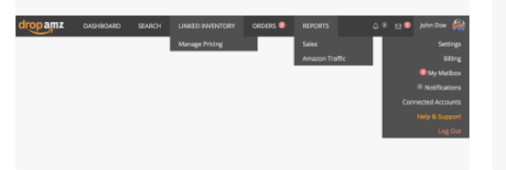
テーマ | Theme | Là một hay nhiều giao diện mẫu được thiết kế sẵn. Có thể ví theme là bộ trang phục bạn đang khoác lên người, khi bạn đổi theme tức là bạn đang dùng một bộ trang phục khác.
プラグイン | Plugin Plug in thực chất là một chương trình hoặc phần mềm để tích hợp cho website WordPress. Ngôn ngữ để viết Plugin là PHP. | plugin (còn gọi là add-in, addin, add-on hay extension), là một chương trình hoặc phần mềm để tích hợp cho website WordPress, hay để thêm những tính năng cụ thể cho một phần mềm ứng dụng lớn hơn. Trên kho thư viện của WordPress có tới hàng chục nghìn, hàng trăm nghìn các plugin và template khác nhau được cá nhân và tổ chức phát triển nhằm hỗ trợ tối đa cho người sử dụng.
アドイン、アドオン | Add-in, Add-on | Tiện ích mở rộng. 1. Add on trong ngữ cảnh công nghệ: Đây là một ứng dụng hay phần mở rộng được cài đặt vào trình duyệt để cung cấp các tính năng mở rộng cho trình duyệt đó. Cách sử dụng add on trong trình duyệt là tải và cài đặt add on từ trang web của nhà phát triển hoặc từ các cửa hàng ứng dụng như Chrome Web Store hoặc Firefox Add-ons. 2. Add on trong ngữ cảnh máy chủ và tên miền: Add on domain (tạm dịch là tên miền phụ) là khái niệm trong quản lý hosting và tên miền, cho phép người dùng thêm nhiều tên miền khác vào hosting gốc. 3. Add on trong ngữ cảnh mua sắm trực tuyến: Add on cũng có thể là các mục tiêu mua thêm khi mua hàng trực tuyến. Ví dụ, khi mua laptop, bạn có thể thêm vào một ổ cứng di động hoặc bịch chống sốc với giá thêm như một add on.
ホスティング | hosting | Có thể nói, website là căn nhà, tên miền là địa chỉ, thì hosting chính là mảnh đất xây lên ngôi nhà của bạn. Hosting hay Web hosting là không gian lưu trữ được chia nhỏ từ server giúp bạn đăng tải dữ liệu, xuất bản website, hoặc ứng dụng trên internet. Hosting (hay web hosting) là một dịch vụ online giúp bạn xuất bản website hoặc ứng dụng web lên Internet. Khi bạn đăng ký dịch vụ hosting, tức là bạn thuê mộ chỗ đặt trên server chứa tất cả các files và dữ liệu cần thiết để website của bạn chạy được.
Framework | Là một khung sườn hỗ trợ quy trình thiết kế. Hình thức lấy sườn có sẵn từ dịch vụ mà bên thứ 3 cung cấp (nền tảng có sẵn ít nhất 20%) để tiếp tục lập trình và thiết kế website.
CMS | Content Management System. Là dạng sử dụng source code có sẵn khoảng 60% để tiếp tục hoàn thiện website, đáp ứng tốt yêu cầu khách hàng. Khi sử dụng CMS thì có nghĩa là website của bạn nhận được 1 phần lõi code của web. Việc bạn cần làm đó là phát triển giao diện bên ngoài và các tính năng theo nhu cầu.
ヒット | Hit | Đẩy ra kết quả (thường dùng khi tìm kiếm nội dung)
横断的 | おうだんてきな | Xuyen suot。VD：横断的な検索：Tim kiem xuyen suot
ワードプレス |  | wordpress
法人HP | 法人ホームページ | Trang web công ty, trang chủ công ty
コピペ |  | copy paste、sao chép dán
WIX, Drupal |  | Giống như WordPress, WIX cũng là nền tảng tạo web miễn phí. Là một nền tảng cho phép người dùng có thể khởi tạo một website trực tuyến bằng thao tác kéo thả.
SSL
ステージング環境 |  | Môi trường staging (Stage) là môi trường mà bạn deploy trong quá trình phát triển phần mềm. Bạn deploy đến môi trường staging trước khi deploy lên production. Môi trường staging thường giống hệt môi trường production. Môi trường staging (stage) là một bản sao gần chính xác của môi trường sản xuất để kiểm thử phần mềm. Môi trường staging được tạo ra để kiểm tra code, các bản build và cập nhật, nhằm đảm bảo chất lượng trong môi trường giống như sản xuất trước khi triển khai ứng dụng.
Notionっぽいサインアップ | Sign-up kiểu giống như hệ thống Notion

プロンプト | prompt 動作をするよう促すもの。（うながす） | Mot cai gi do thuc day ban hanh dong
一元管理 | いちげんかんり | Quan ly thong nhat, quan ly tap trung
画像 映像 | がぞう HOẠ TƯỢNG えいぞう「ÁNH TƯỢNG」 | Image, hình ảnh
動画 動画を撮る | どうが「ĐỘNG HỌA」 | Ảnh động như: Video, bộ phim (phim ảnh, hoạt hình) Quay video. liên quan đến hình ảnh mà chuyển động được thì chính là nó. không bó hẹp ở video
ライブ動画 |  | live stream,ライブストリーム
アニメーション | animation | Hình ảnh động. Làm ra những chuyển động của hình ảnh dựa vào các hình ảnh tĩnh.
中程度の精度で |  | độ chính xác trung bình
デライトチューブ | Delight Tube
上書きする |  | Ghi đè
洗い出し |  | Liet ke, xác định
タスクの洗い出し |  | Liệt kê xác định task
ビギナー | beginner
ベテラン | veteran | Pro, kinh nghiệm đầy mình, lão luyện
準備→助走→離陸 | じゅんび、じょそう、りりく | Chuan bi, lay da, cat canh
ラフな | Rough | Thô
ラフなイメージを描いてみる

